Старт
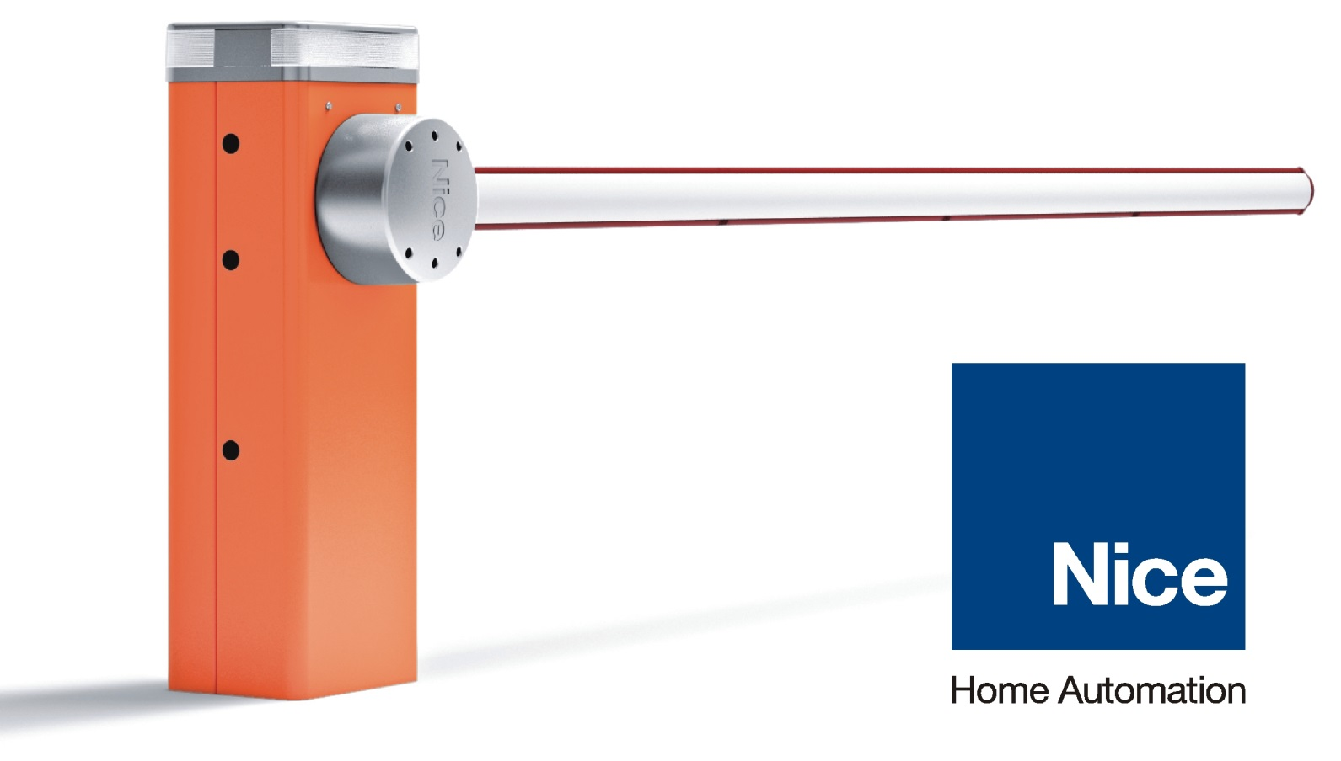
Прайс-лист Nice
Для консультации по выбору запчастей к приводам и шлагбаумам обращайтесь на горячую линию технической поддержки по телефону +7 (495) 258-82-05

 | Комплекты автоматики и пультов Nice
 | Автоматика для Распашных Ворот
 | Автоматика для Откатных Ворот
 | Автоматика для Секционных Ворот
 | Шлагбаумы
 | Блоки Управления и Радиоуправление
 | Универсальные Аксессуары для автоматики NICE
 | Внутривальные привода
 | Прайс-лист на запчасти и принадлежности Nice
 | Группа: DOOR , INDUSTRIAL, SCREEN
 | Группа: GATE

